데이터
1. 근로계약서 내용
성명 | 성별 | 연령(만나이) | 생년월일 | 현 주소 | 연락처 | 채용일 | 직종
홍길동 | 여 | 만50세 | 1900.01.01. | 경기도 시흥시 OO로 | 010-1234-5678 | 2026.06.22. | 조리실무사 대체

계약기간 | 근무내용 | 계좌번호 | 고용보험 공제 여부 (만 65세 이상은 미공제) | 계약서 작성일 | 사용자
2026.6.22.~ 2026. 6.22.(1일) | 조리실무사 OOO의 업무대체 | OO은행 1234-5678-12349 | X | 2026. 6. 22. | 배곧초록유치원장

1-1. 계약서(예시)
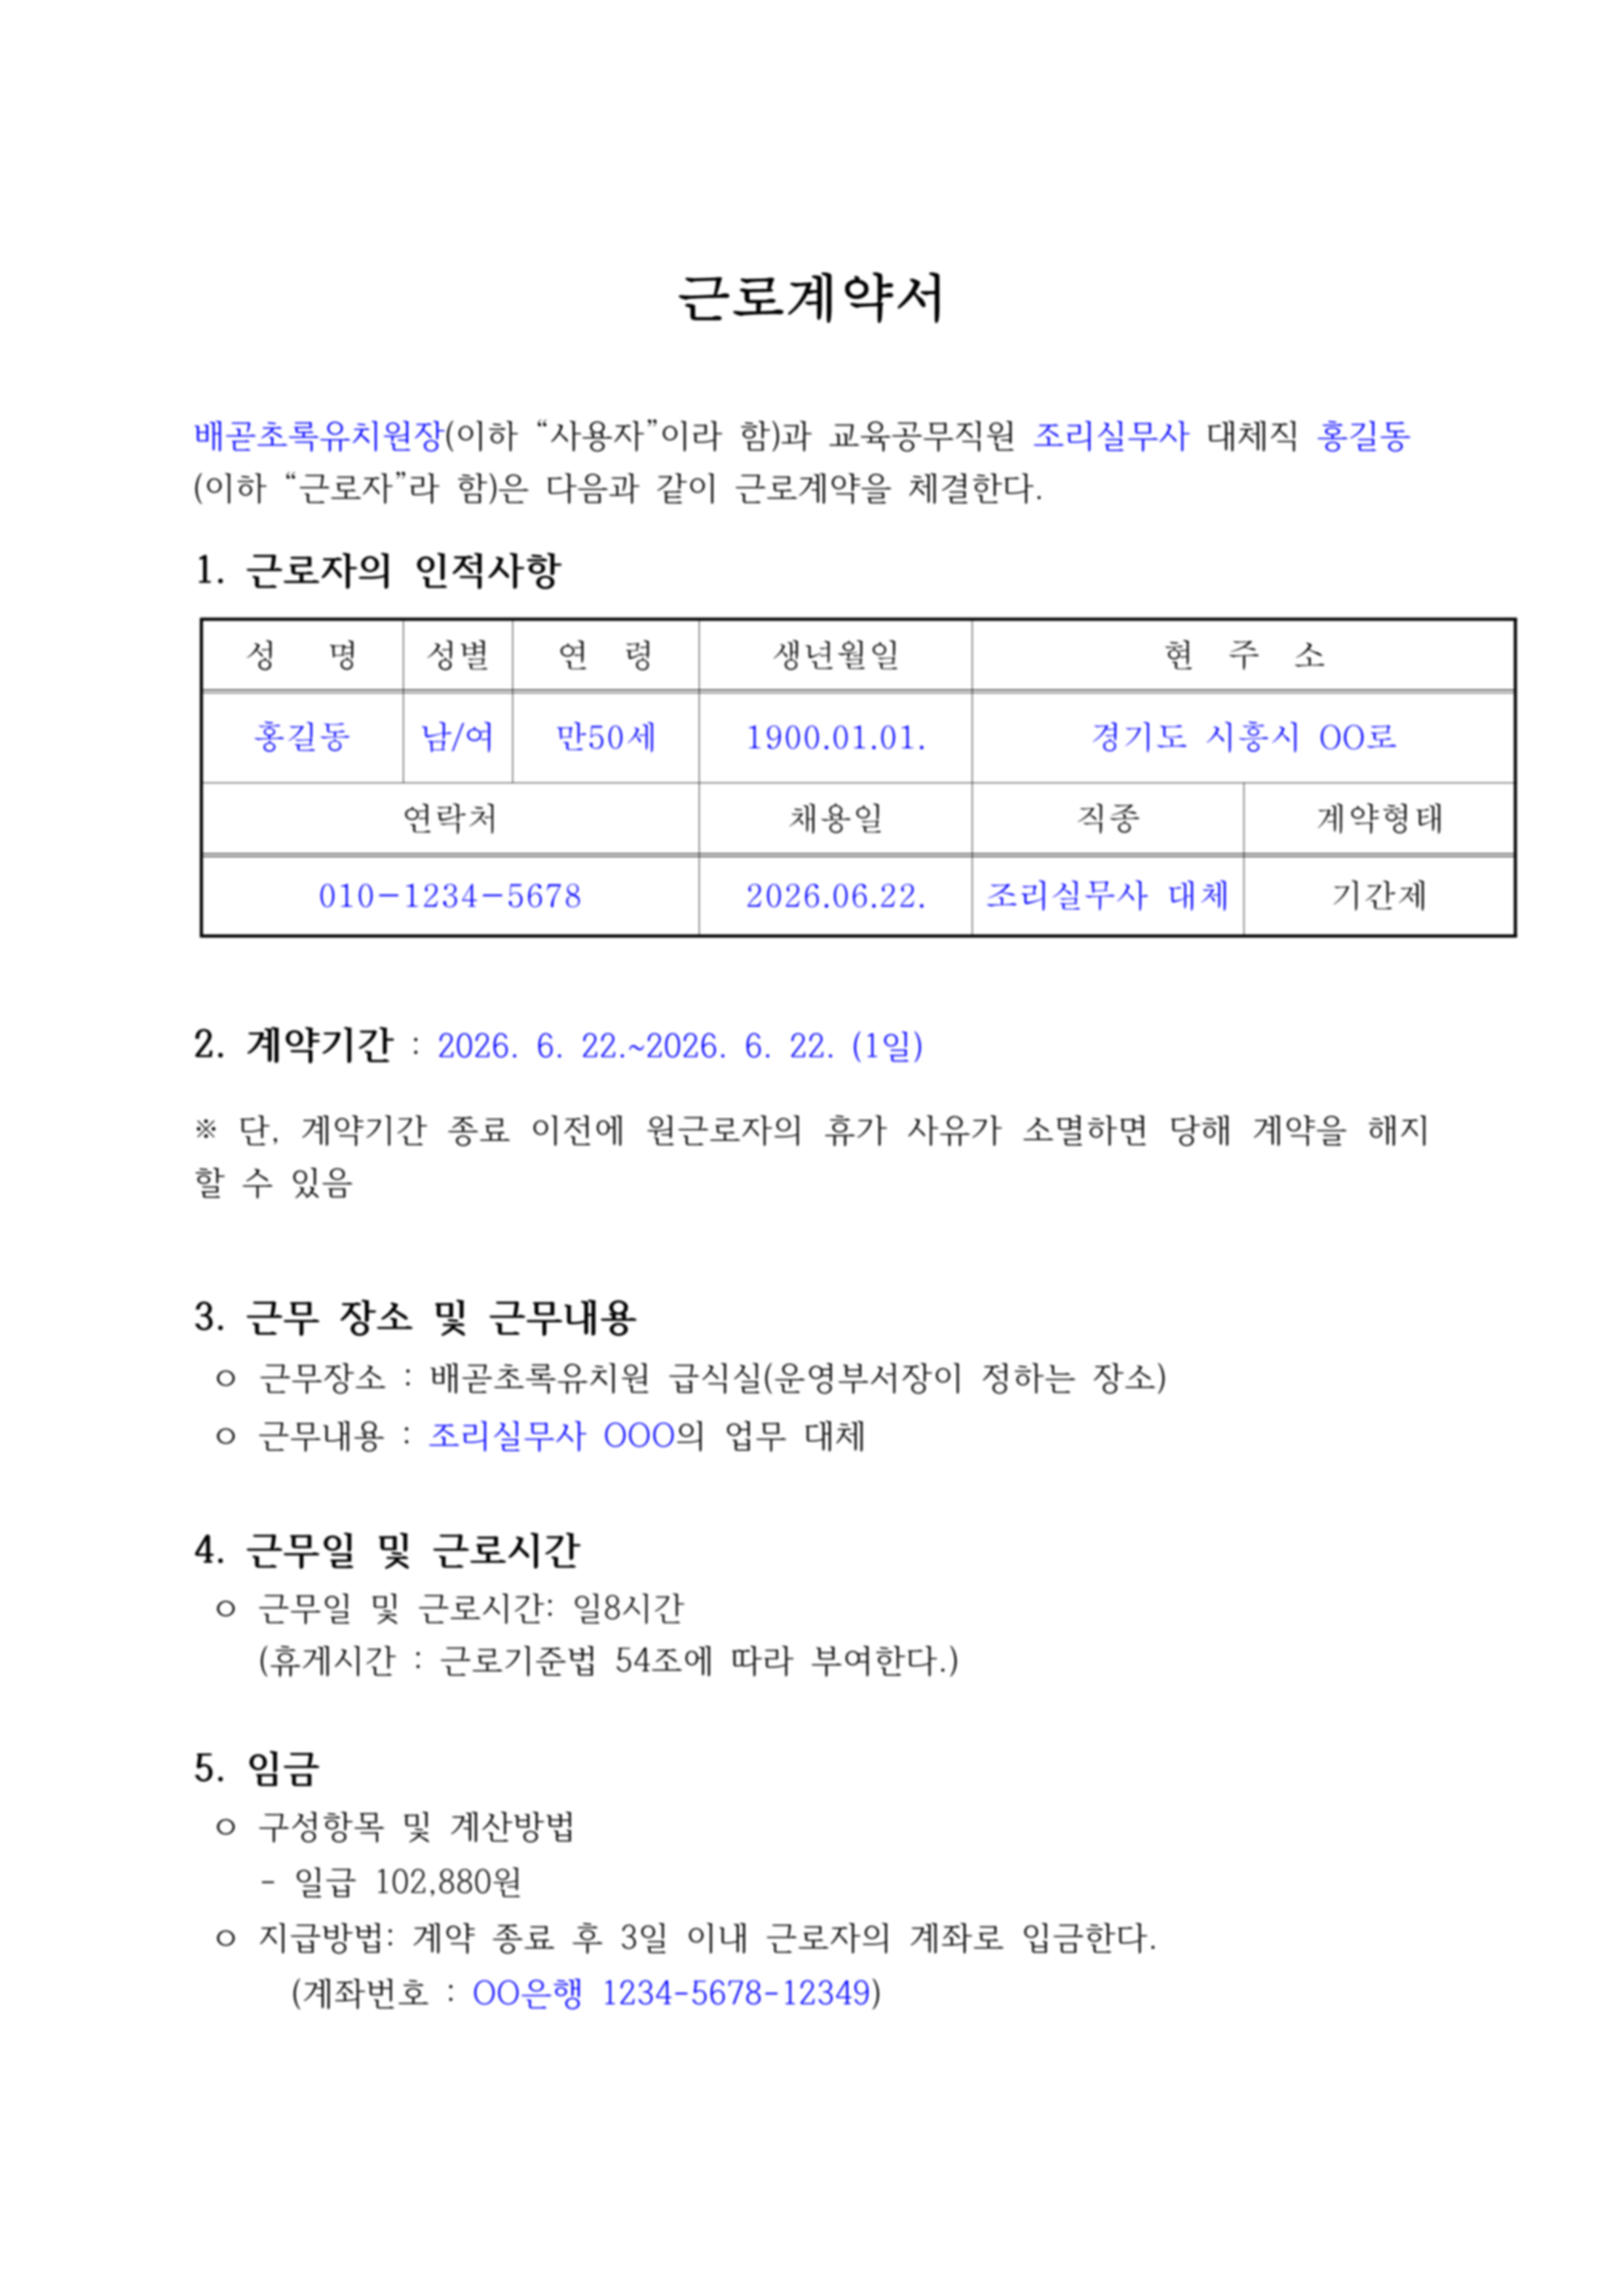
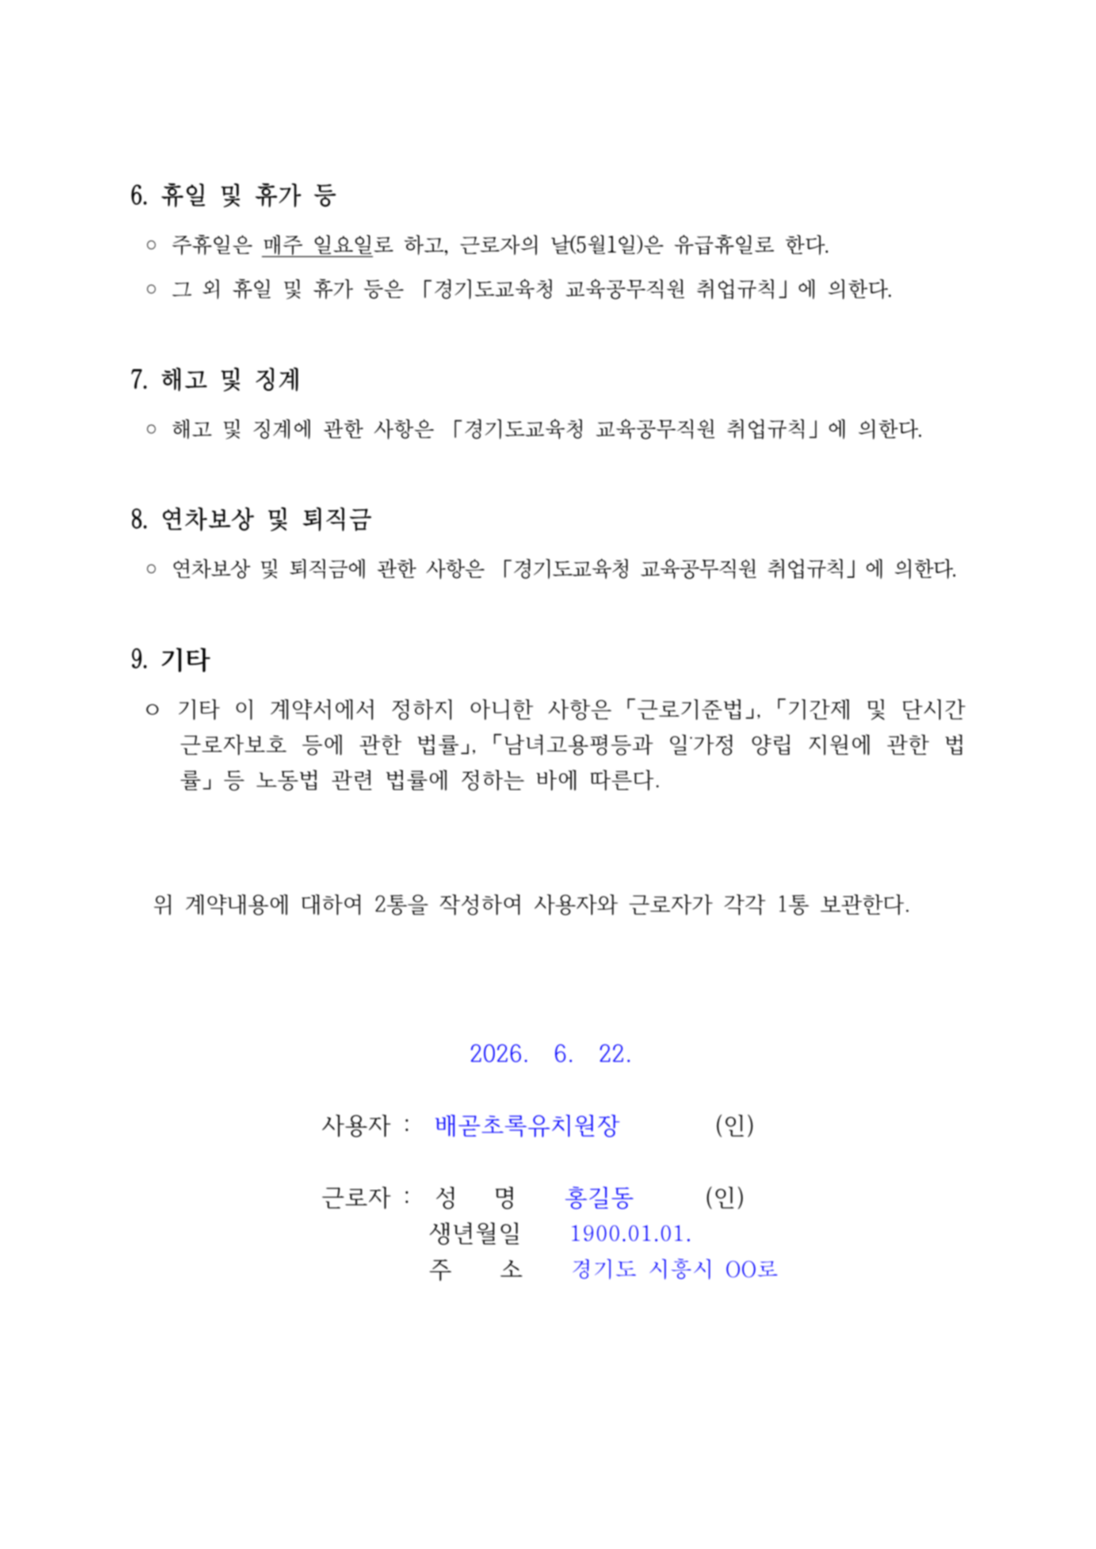

2. 기안문 내용
품의 관련대호 | 수당내역 | 원근로자 직종명 | 원근로자 성명 (생년월일) | 원근로자 무기계약전환일 | 휴가사유 | 관련법령 |  | 휴가 보고 사항(학습휴가 외) | 휴가 보고 사항(학습휴가)
배곧초록유치원-1995(2026. 3. 18.) | 12,860원*8시간*1일 = 102,880원 | 조리실무사 | OOO (1910.12.12.) | 2010.03.01. | 학습휴가 | 『경기도교육청 교육공무직원 취업규칙』 - 제61조에 따른 연차 - 제66조에 따른 병가 - 제72조 제6항에 따른 특별휴가(학습휴가) - 제72조 제7항에 따른 특별휴가(장기재직휴가) - 제69조 제5항 제1호에 따른 가족돌봄휴가(유급) |  | 기존 0일 사용, 금번 1일 사용 | 2026학년도 재량휴업일 2일, 기존 0일 사용, 금번 1일 사용

2-1. 내부기안(예시)
제목 | 성범죄 및 아동학대관련범죄 전력조회 결과(홍*동)
본문 | 1. 관련: 배곧초록유치원-1995(2026. 3. 18.) 2. 2026. 6. 20.~2026. 6. 20. 조리실무사 OOO의 학습휴가에 따른 대체직 채용자의 성범죄 및 아동학대관련 범죄조회 결과 “해당없음”을 붙임과 같이 보고하고자 합니다. 붙임 성범죄 경력 및 아동학대관련범죄 전력조회 회신서 1부. 끝.

제목 | [근로계약] 조리실무사 대체인력 일용근로계약 체결 보고
본문 | 1. 관련: 배곧초록유치원-1995(2026. 3. 18.) 2. 조리실무사 OOO의 학습휴가에 따라 대체인력을 아래와 같이 채용하여 보고하고자 합니다. 가. 근로자명: 홍길동(000101-2******) 나. 계약기간: 2026. 6. 20.~2026. 6. 20. (1일) 다. 근무시간: 08:00~17:00(8시간, 휴게시간 포함) 라. 수당내역: 일급 12,860원*8시간*1일= 102,880원 붙임 근로계약서 1부. 끝.

2-2. 시흥교육청 발송 기안문(예시)
제목 | [채용보고]교육공무직원(조리실무사) 학습휴가 사용으로 인한 대체직 채용
본문 | 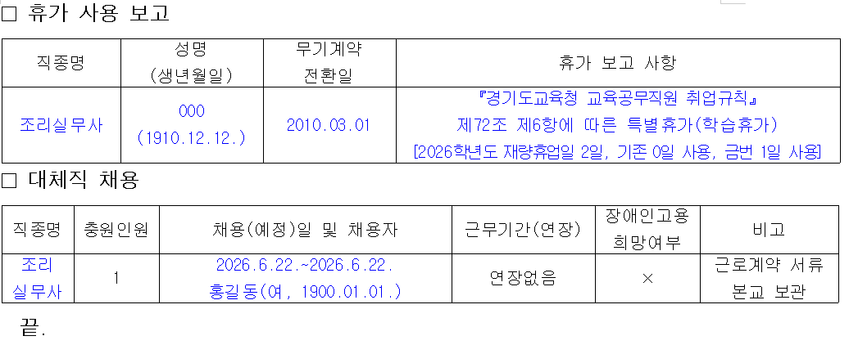 1. 관련 가. 경기도교육청 교육공무직원 운영 규정 제10조 나. 경기도교육청 노사협력과-8156(2025. 11. 4.) 2. 우리 유치원에서 근무 중인 조리실무사의 학습휴가 사용으로 인해 대체인력을 채용하였기에 아래와 같이 보고합니다.

3. 발령대장기입
발 령 대 장(기간제 및 교육공무직원 대체)
발령 | 소속 | 직급 | 성명 | 발령사항 | 발령권자 | 발령 근거 | 기재자 | 확인자 | 비고
일자 | 및 직위 |  |  |  |  |  | 날인 | 날인 | (계약기간)
2026.6.22. | 배곧초록유치원 | 조리실무사 대체 | 홍길동 | 채용 | 배곧초록유치원장 | 배곧초록유치원-0000 (2026.6.22.) |  |  | 2026.6.22. ~2026.6.22.(1일)

4. 인건비 및 고용보험료
기본급 | 시급(원) | 시간 | 일수 | 주휴수당 | 연속7일이상 계약여부 | 주휴일 수 | 임금 총액 | 공제액(고용보험)
102880 | 12,860 | 8 | 1 | - | X | - | 102,880 | 920
=시급*시간*일수 |  |  |  | =총근무시간/5*시급 |  |  |  | =임금총액*0.9%

실수령액 | 지급일 | 기관부담금 | 고용보험요율(2026년 기준)
101,960 | 2026.6.24. | 1,790 | 실업급여 | 0
 |  |  | 고안직능 | 0

4-1. 임금명세서(문자 예시)
안녕하세요. 배곧초록유치원 행정실입니다. 급여 지급되어 임금명세서 보내드리니 확인부탁드립니다. [임금명세서] 근로자명: 홍길동 직종: 조리실무사 대체 근로일: 2026.6.22.~2026.6.22.(1일) 지급일: 2026.6.24. ▷ 임금: 102,880원(=12,860원*8시간) ▷ 공제액(고용보험): 920원(=임금*0.9%) ▶ 실지급액: 101,960원 감사합니다.

7. 일용근로자 근로내용확인신고서
성명 | 주민등록번호 | 근무기간 | 근무일수(평일) | 지급금액 | 일평균 근로시간 | 신고월 | 신고여부
홍길동 | 000101-2111111 | 2026.6.22.~2026.6.22. | 1 | 102880 | 8 | 2026.7. | O

8. 대체인력비 지원
원근로자 3일 연속 휴가로 대체인력 채용시, 지원청에서 인건비 지원
학교명 | 사유 | 지원 대상(원근로자) |  | 대체인력 채용 기간 | 대체인건비 신청내역 - 비고란에 상세 일수 작성 |  |  |  |  | 기타 (기관부담금) | 신청액(원) (b) | 신청액 (천원) (a)+(b) | 대체인력 채용현황 |  |  | 비고 (공가, 병가, 연가 - 상세 일수 작성)
 |  |  |  |  | 6월 |  | 7월 |  | 대체인건비 소요액 계 (단위:원) (a)
 |  | 직종 | 성명 |  | 대체인력 유급일 (단위:일) | 소계 (단위:원) | 대체인력 유급일 (단위:일) | 소계 (단위:원) |  |  |  |  | 성명 | 생년월일 | 성별
배곧초록유 | 학습휴가 | 조리실무사 | OOO | 2026.6.22.~2026.6.22. | 1 | 102,880 |  | - | 102,880 | 1,790 |  | 103 | 홍길동 | 1900.01.01. | 여 | 학습휴가 1일
 |  |  |  |  |  | - |  | - | 0 |  |  | 0
 |  |  |  |  |  | - |  | - | 0 |  |  | 0
 |  |  |  |  |  | - |  | - | - |  |  | -
지 원 신 청 액 (천 원) |  |  |  |  |  |  |  |  |  |  |  | 103

